商品情報（食品）FCP展示会・商談会シート
・入力できる範囲で記入ください
・複数商品を商談される場合、本シートを複製して記入ください
・ＦＣＰシートは参加バイヤーにも共有させていただきます
 |  |  |  |  |  |  |  |  |  | 食品事業者のみ記入

ＦＣＰ展示会・商談会シート |  |  |  |  | 記入日 |  |  |  | 年 |  |  |  |  | ■ 出展企業紹介

 |  |  |  |  |  |  | 月 |  | 日 |  |  |  |  | 出展企業名 |  | 0

 |  |  |  |  |  |  |  |  |  | 第３.1版
■ 商品特性と取引条件 |  |  |  |  |  |  |  |  |  |  |  |  |  | 年間売上高 |  |  |  | 従業員数 （社員○名、パート○名など）

商品名 |  |  |  |  |  |  |  |  |  |  |  |  |  | 代表者氏名 |  | 0 |  |  | 写真

 |  |  |  |  |  |  |  |  |  |  |  |  |  | メッセージ
提供可能時期 （最もおいしい時期を（ ）内に記載） |  |  | （ ） | 賞味期限／消費期限 |  |  |  | 賞味期限 |  |  | 消費期限

主原料産地 （漁獲場所等） |  |  |  | JANコード （13桁もしくは８桁）

内容量 |  |  |  | 希望小売価格 |  |  |  | 税抜 |  |  | 税込（切捨）
 |  |  |  |  |  |  |  |  |  |  | 税率
1ケースあたり入数 |  |  |  | 保存温度帯 |  |  |  |  |  |  |  |  |  | ホームページ |  | 0

発注リードタイム |  |  |  | 販売エリアの制限 |  |  |  |  |  |  |  |  |  | 会社所在地 | 〒 | 0 | 0

最大・最小ケース納品単位 （◎ケース／日 など単位も記載） | 最大 | 最小 |  | ケースサイズ（重量） |  |  |  | 縦(㌢) × 横(㌢) × 高さ(㌢） |  |  |  |  | 重量（㌔） | 工場等所在地 | 〒

認証等 （商品・工場・農場等） |  |  |  |  |  |  |  |  |  |  |  |  |  | 担当者 |  |  |  | E - m a i l | 0

 |  |  |  |  |  |  |  |  |  |  |  |  |  | T E L |  | 0 |  | F A X | 0
 | ※印のものは、具体的な取得内容を記載 →

（ ）
ターゲット | 売り先 |  |  |  |  |  |  |  |  |  |  |  |  | ■ 生産・製造工程アピールポイント ※農産品の場合は栽培面積・年間収穫量なども記載

 | お客様 （性別・年齢層など）

利用シーン （利用方法・おすすめレシピ等）

商品特徴

 |  |  |  |  |  |  |  |  |  |  |  |  |  | 写 真
 |  |  |  |  |  |  |  |  |  |  |  |  |  | 写真 |  |  | 写真 |  | 写真
■ 商品写真

写真 商品の全体がわかる写真を貼付 |  |  |  | 一括表示 （現物の写真を字が読めるように画像で貼付）

 |  |  |  |  |  |  |  |  |  |  |  |  |  | ■ 品質管理情報

 |  |  |  |  |  |  |  |  |  |  |  |  |  | 商品検査の有無

 |  |  |  |  |  |  |  |  |  |  |  |  |  | 衛生管理への取組 |  | 生産・製造 工程の管理

 |  |  |  | ア レ ル ギ ー 表 示 （ 特 定 原 材 料 ） ※使用している項目に☑、使用していない場合は以下の欄に大きく×をする。 |  |  |  |  |  |  |  |  |  |  |  | 従業員の管理

 |  |  |  | 表示義務有
 |  |  |  |  |  |  |  |  |  |  |  |  |  |  |  | 施設設備の管理
 |  |  |  | 表示を奨励 （任意表示）

 |  |  |  |  |  |  |  |  |  |  |  |  |  | 危 機 管 理 体 制 |  | 担当者連絡先 | 担当者名または 担当部署名 |  | 連絡先

 |  |  |  | 備考 |  | （当商品以外にアレルゲンを扱っている場合はその旨を記入） |  |  |  |  |  |  |  |  |  | 危機管理に関する対応や生産物賠償責任保険(PL保険)の加入など

※今後ＦＣＰ事務局がシート普及拡大のためにセミナー等で掲載内容の紹介を行うことについて 右欄に○をして下さい。（無記入の場合は紹介しません。） |  |  |  |  |  |  |  |  |  |  |  | 承諾 ・ 拒否 |  | このシートは農林水産省フード・コミュニケーション・プロジェクト（FCP）により、作成されました。詳しくはhttp://www.maff.go.jp/j/shokusan/fcp/index.htmlをご覧下さい。

案内状送付先
 | 当会にて案内状を送付しますので、各出展事業者取引先等入力ください。足りない場合は、行を足してください。
 | 事業所名 | 郵便番号 | 住所 | 担当課・担当者名 | 送付先へのコメント※出展する商品や自社のPR等を80文字以内で入力して下さい
1 |  |  |  |  |  | 0 | 文字
2 |  |  |  |  |  | 0 | 文字
3 |  |  |  |  |  | 0 | 文字
4 |  |  |  |  |  | 0 | 文字
5 |  |  |  |  |  | 0 | 文字

案内状イメージ図
※画像は以前のもの

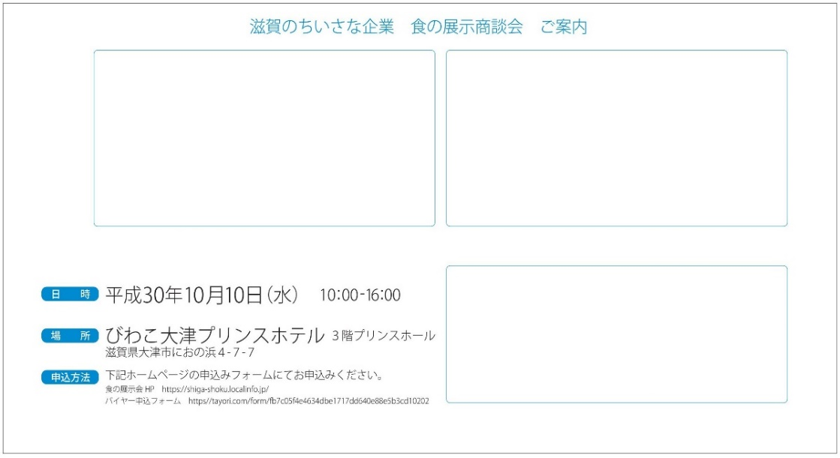

宛名
ＰＲコメント

出展者

